גיליון1
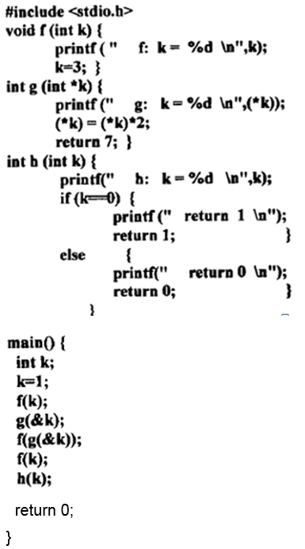
main |  | void f(int k)
פקודה | k | פקודה | k
k=1 | 1 | printf("f: k=%d\n",k) | 1
f(k) |  | k=3 | 3
g(&k) | 2
f(g(&k)) | 4 | int g(int *k)
f(k) |  | פקודה | k
h(k) |  | printf("g: k=%d\n",(*k)) | 1
 |  | (*k) = (*k)*2 | 2
פלט |  | return 7
f: k=1
g: k=1 |  | int g(int *k)
g: k=2 |  | פקודה | k
f: k=7 |  | printf("g: k=%d\n",(*k)) | 2
f: k=4 |  | (*k) = (*k)*2 | 4
h: k=4 |  | return 7 |  |  | void f(int k)
return 0 |  |  |  |  | פקודה | k
 |  | void f(int k) |  |  | printf("f: k=%d\n",k) | 7
 |  | פקודה | k |  | k=3 | 3
 |  | printf("f: k=%d\n",k) | 4
 |  | k=3 | 3

 |  | int h(int k)
 |  | פקודה | k | תנאי
 |  | printf("h: k=%d\n",k) | 4
 |  | if(k == 0) |  | F
 |  | printf("return 0")
 |  | return 0

